Descripción y UML
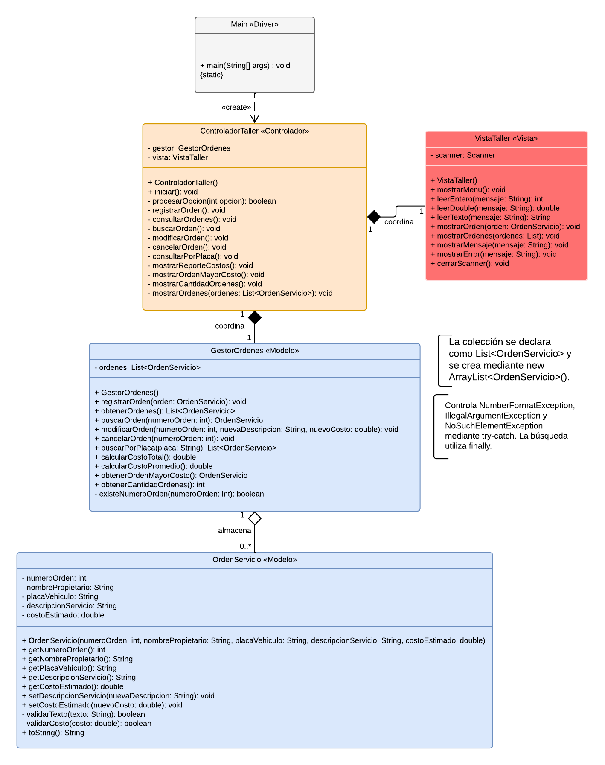
El programa resuelve la necesidad de un taller automotriz de administrar dinámicamente las órdenes de servicio de los vehículos que recibe para mantenimiento o reparación. El sistema permite registrar, consultar, buscar, modificar y cancelar órdenes; consultar todas las órdenes asociadas a una placa; calcular el costo total y promedio; identificar la orden de mayor costo y mostrar la cantidad de órdenes activas. Las órdenes se almacenan sin un límite fijo mediante una colección declarada con List e implementada con ArrayList. Además, se utiliza manejo de excepciones para controlar entradas y operaciones inválidas sin finalizar inesperadamente la ejecución del programa.
El sistema está compuesto por OrdenServicio, que representa los datos de cada orden; GestorOrdenes, que administra la colección dinámica y la lógica del sistema; VistaTaller, que solicita y muestra información; ControladorTaller, que coordina el menú y la comunicación entre el modelo y la vista; y Main, que inicia la ejecución. Como decisiones de diseño, se aplicó una separación MVC sencilla, se protegieron los atributos mediante encapsulamiento, se utilizó el número de orden como identificador único y se incorporaron try-catch y finally para controlar errores y garantizar que el programa continúe funcionando.

